стр.1
 |  |  |  |  |  |  |  | Приложение
 |  |  |  |  |  |  |  | к Порядку составления и утверждения плана финансово-хозяйственной деятельности муниципальных бюджетных учреждений Кромского района Орловской области

 |  |  |  |  |  |  |  |  |  |  |  |  |  |  |  | Форма

 |  |  |  |  | УТВЕРЖДАЮ
 |  |  |  |  | Директор
 |  |  |  | 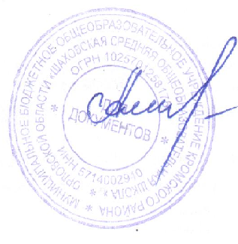 | Е.Н.Амеличкина

 |  |  |  |  |  | " | 09 |  | " | января |  | 20 |  | 20 | г.

 |  |  | План
финансово-хозяйственной деятельности на 2020 г.
 |  | (на 2020 г. и плановый период 2021г. и 2022г.)
ОТДЕЛ ОБРАЗОВАНИЯ АДМИНИСТРАЦИИ КРОМСКОГО РАЙОНА
Наименование органа, осуществляющего функции и полномочия учредителя

МБОУ КР ОО "Шаховская средняя общеобразовательная школа"
 | (наименование учреждения (подразделения)

 |  |  |  |  |  |  |  |  |  |  |  |  | Коды
 |  |  |  |  |  |  |  |  |  |  | Дата |  | 09.01.2020
 |  |  |  |  |  |  |  |  | по Сводному реестру |  |  |  | 54301763
 |  |  |  |  |  |  |  |  |  |  | глава по БК |  | 075
 |  |  |  |  |  |  |  |  |  |  | по Сводному реестру |  | 546Ц7851
 |  |  |  |  |  |  |  |  |  |  | ИНН |  | 5714002940
 |  |  |  |  |  |  |  |  |  |  | КПП |  | 571401001
 |  |  |  |  |  |  |  |  |  |  | единица измерения по ОКЕИ |  | 383

Единица измерения: руб.
(с точностью до второго десятичного знака)

